Tabelle1
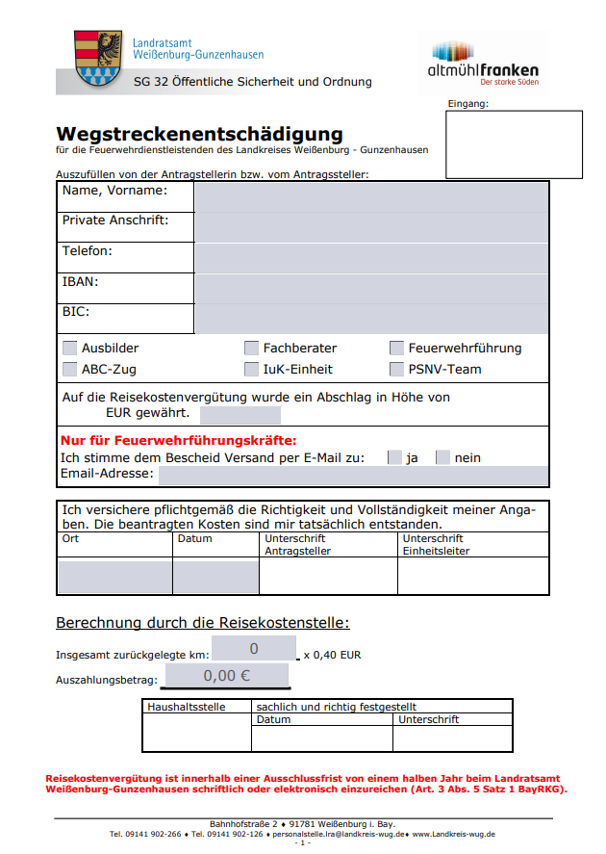

Datum | Kilometerstand |  | zurück- gelegte km | Fahrstrecke | Einsatz- fahrt | Mitfahrer (Name)
 | Beginn | Ende
 |  |  | 0.00
 |  |  | 0.00
 |  |  | 0.00
 |  |  | 0.00
 |  |  | 0.00
 |  |  | 0.00
 |  |  | 0.00
 |  |  | 0.00
 |  |  | 0.00
 |  |  | 0.00
 |  |  | 0.00
 |  |  | 0.00
 |  |  | 0.00
 |  |  | 0.00
 |  |  | 0.00
 |  |  | 0.00
 |  |  | 0.00
 |  |  | 0.00
 |  |  | 0.00
 |  |  | 0.00
 |  |  | 0.00
 |  |  | 0.00
 |  |  | 0.00
 |  |  | 0.00
 |  |  | 0.00
 |  |  | 0.00
 |  |  | 0.00
 |  |  | 0.00
 |  |  | 0.00
 |  |  | 0.00
 |  |  | 0.00
 |  |  | 0.00
 |  |  | 0.00
 |  |  | 0.00

Zusammenfassung

Km zum Abrechnen |  | 0.40 € |  | Abrechnungssumme
0 |  |  |  | - €

